Sheet1
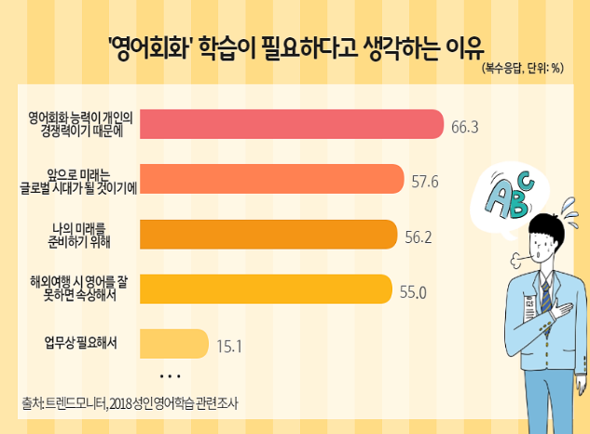
 | 영어회화 학습이 필요하다고 생각하는이유
영어회화 능력은 개인의 경쟁력 이기에 | 66.3%
앞으로 미래는 글로벌 시대가 될 것이기에 | 57.6%
나의 미래를 준비하기 위해 | 56.2%
해외여행 시 영어를 잘 못하면 속상해서 | 55.0%
업무상 필요해서 | 15.1%

현재 '영어공부'를 하지 않는 이유
 | 현재 '영어공부'를 하지 않는 이유
돈이 많이 들어서 | 13.8%
영어를 못해도 상관없다고 생각하기 때문에 | 14.2%
재미가 없어서 | 16.3%
영어 공부를 생각하면 스트레스를 받아서 | 19.2%
영어의 필요성을 딱히 못 느껴서 | 19.8%
해도 해도 실력이 늘지 않아서 | 26.0%
배울만한 시간적 여력이 안돼서 | 27.7%
현재 '영어공부'를 하지 않는 이유
영어 공부를 위해 따로 시간을 내기 어려워서 | 30.6%

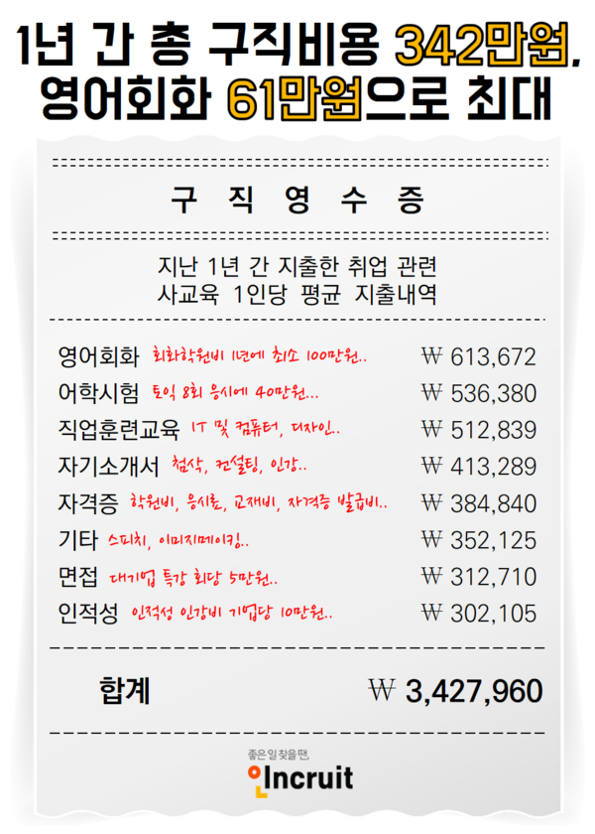

취업준비생 연평균 구직비용

 | 취업준비생 연평균 구직비용
영어교육비 | ₩1,150,052
직업훈련교육 | ₩512,839
자기소개서 | ₩413,289
자격증 | ₩384,840
기타 | ₩352,125
면접 | ₩312,710
인적성 | ₩302,105

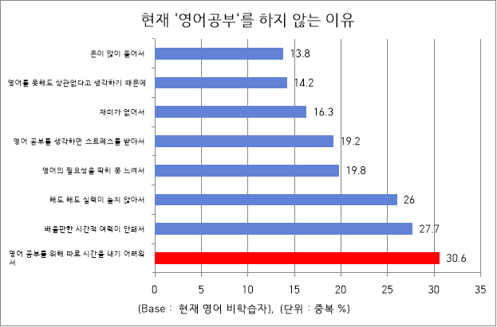
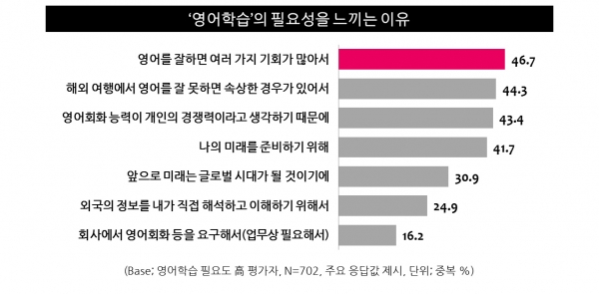

 | 우수한 영어능력이 연봉협상, 이직을통한 소득수준 향상에 도움이 되는가?
매우그렇다 | 25.6%
그렇다 | 43.2%
보통이다 | 22.4%
우수한 영어 능력이 연봉 협상이나 이직 등을 통한 소득 수준 향상에 도움이 되는가?
그렇지 않다 | 4.8%
전혀그렇지 않다 | 4.0%

